Genérico
INFORMACIÓN DEPARTAMENTOS Y VLAN'S
Depts. | Terminales | Zonas | VLAN ID | VLAN size | Rango IP | Gateway | Notas | Mask bits | Size VLAN | Usable IPs
D | 537 | 2A - 3A - 2C | 102 | 1024 | 10.5.0.0/22 | 10.5.0.1 |  | 32 | 1 | 0
A | 701 | 3D - 3B | 104 | 1024 | 10.5.4.0/22 | 10.5.4.1 |  | 31 | 2 | 0
E | 383 | 2B - 3C | 101 | 512 | 10.5.8.0/23 | 10.5.8.1 |  | 30 | 4 | 2
F | 230 | 1B | 103 | 256 | 10.5.10.0/24 | 10.5.10.1 |  | 29 | 8 | 6
C | 104 | 2D | 100 | 128 | 10.5.11.0/25 | 10.5.11.1 |  | 28 | 16 | 14
B | 54 | 1A | 105 | 65 | 10.5.11.128/26 | 10.5.11.129 |  | 27 | 32 | 30
Admin | 15 | Data Center | 10 | 256 | 10.2.0.0/24 | 10.2.0.1 ??? | Le pongo /24 para que haya direcciones de sobra ya que uso un subdominio único para la red de administración | 26 | 64 | 62
 |  |  |  |  |  |  |  | 25 | 128 | 126
 |  |  |  |  |  |  |  | 24 | 256 | 254
 |  |  |  |  |  |  |  | 23 | 512 | 510
Rangos de direcciones privadas posibles |  |  |  |  |  |  |  | 22 | 1024 | 1022 |  |  | 1 | 1 | 1 | 1 | 1 | 1 | 1 | 1 | 1 | 1 | 1 | 1 | 1 | 1 | 1 | 1 | 1 | 1 | 1 | 1 | 1 | 1 | 0 | 0 | 0 | 0 | 0 | 0 | 0 | 0 | 0 | 0
10.0.0.0/8 |  |  |  |  |  |  |  | 21 | 2048 | 2046
172.16.0.0/12 |  |  |  |  |  |  |  | 20 | 4096 | 4094 | Máscara: | 22
192.168.0.0/16 |  |  |  |  |  |  |  | 19 | 8192 | 8190
 |  |  |  |  |  |  |  | 18 | 16384 | 16382
 |  |  |  |  |  |  |  | 17 | 32768 | 32766
 |  |  |  |  |  |  |  | 16 | 65536 | 65534

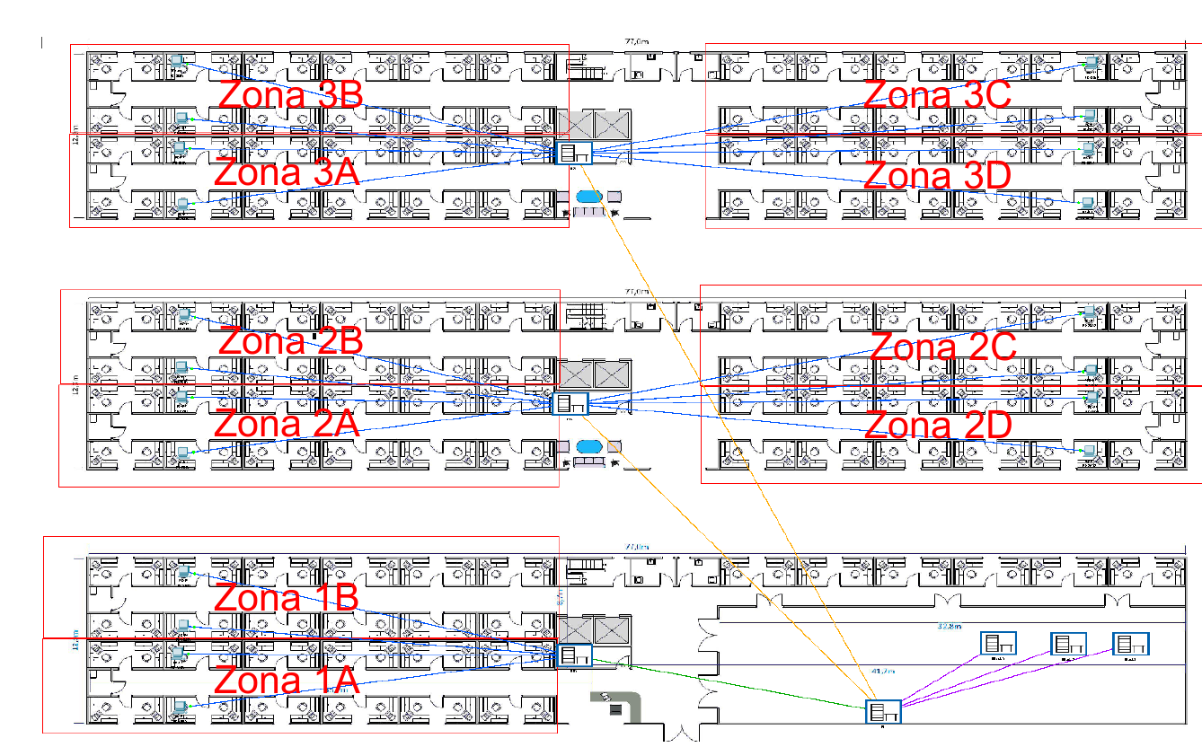
INFORMACIÓN GENÉRICA DE DATA CENTER
DataCenter | Servidores |  | VLAN ID | VLAN size | Rango IP | Gateway | Notas
APP1-Front | A-Web-1 |  | 150 | 512 | 10.6.0.0/23 | 10.6.0.1
APP1-W2L | A-Logic-1 |  | 151 | 512 | 10.6.2.0/23
APP1-L2DB | A-DB-1 |  | 152 | 512 | 10.6.4.0/23
APP2-Front | B-Web-1 |  | 153 | 512 | 10.6.6.0/23 | 10.6.6.1
APP2-F2L | B-Logic-1 |  | 154 | 512 | 10.6.8.0/23
APP2-L2DB | B-DB-1 |  | 155 | 512 | 10.6.10.0/23
DNS | DNS-1 |  | 160 | 512 | 10.6.12.0/23 | 10.6.12.1

INFORMACIÓN GENÉRICA DE SWITCHES
Switch | Planta | Zonas | IP | VTP | STP Primary | STP Secondary | Notas
RP-Core1 | 0 | 1 |  | Master | 100-105 | 106-120
RP-Core2 | 0 | 1 |  | Client | 106-120 | 100-105
RS1-S1 | 0 | 1 |  | Client
RS1-S2 | 0 | 1 |  | Client
RS2-S1 | 1 | 2 |  | Client
RS2-S2 | 1 | 2 |  | Client
RS3-S1 | 2 | 3 |  | Client
RS3-S2 | 2 | 3 |  | Client
DC-Core1 | 0 | DataCenter |  | Client
DC-Core2 | 0 | DataCenter |  | Client
ToR-11 | 0 | DataCenter |  | Client
ToR-12 | 0 | DataCenter |  | Client
ToR-21 | 0 | DataCenter |  | Client
ToR-22 | 0 | DataCenter |  | Client
ToR-31 | 0 | DataCenter |  | Client
ToR-32 | 0 | DataCenter |  | Client

